Лист1
ПОЛЯ ДЛЯ СОРЕВНОВАНИЙ
Стоимость укзана без учета доставки. Для оценки примерной стоимости доставки воспользуйтесь формой (доставка от "двери", примерные вес и размер смотрите в таблице).
Заполненую форму нужно отправить на info@raor.ru (указав в письме адрес доставки) |  |  |  |  |  | 70,500.00 ₽
После отправки формы с вами свяжется менеджер и согласует сроки поставки и оплату.
Группа | Изображение | Название | Описание (тех. характеристики) | кол-во | Цена | Сумма
Основная категория WRO |  | Основание WRO | Состоит из двух листов белого ЛДСП и внешних бортиков. В собранном состоянии внутренний размер 1143x2362, внешний размер 1175х2394 мм, высота бортика 70 мм, толщина ботика 16 мм. | 3 | 8,000.00 ₽ | 24,000.00 ₽
Основная категория WRO |  | Младшая. Баннер | Литой баннер размером 1175х2394 мм, плотностью 520 гр.м2, разрешение печати 1440 dpi/м2 | 1 | 3,000.00 ₽ | 3,000.00 ₽
Основная категория WRO |  | Средняя. Баннер | Литой баннер размером 1175х2394 мм, плотностью 520 гр.м2, разрешение печати 1440 dpi/м2. | 1 | 3,000.00 ₽ | 3,000.00 ₽
Основная категория WRO |  | Старшая. Баннер | Литой баннер размером 1175х2394 мм, плотностью 520 гр.м2, разрешение печати 1440 dpi/м2 | 1 | 3,000.00 ₽ | 3,000.00 ₽
Основная категория WRO | 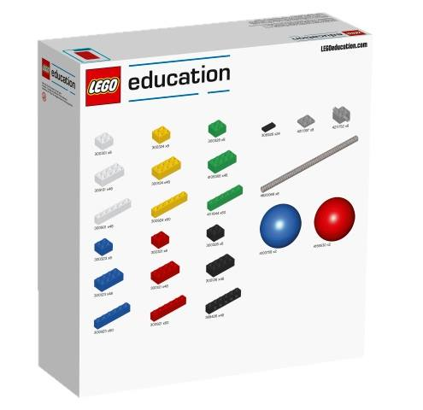 | Набор деталей LEGO WRO Brick Set (45811) | Размер коробки 354x378x11 mm | 1 | 2,500.00 ₽ | 2,500.00 ₽
 |  |  |  |  | ИТОГО: | 35,500.00 ₽
Футбол | 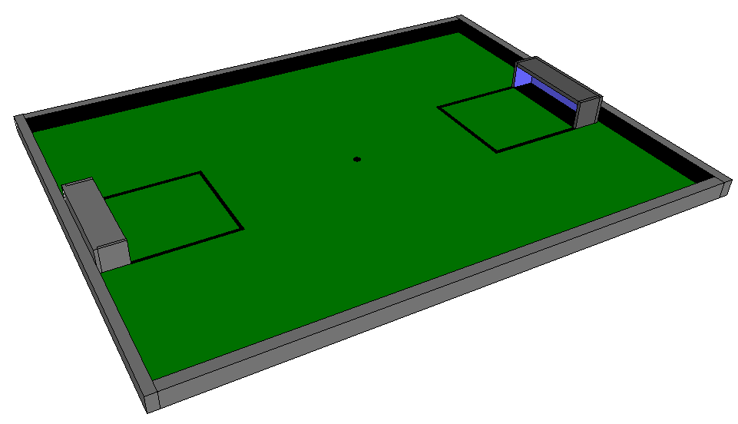 | Поле Футбол с наклонами (основание + ворота+ковер) | Из ЛДСП. Внутренний размер 2430х1820 мм. Бортики черные. Ворота Черные. Наклон по краям поля высотой около 30 мм. Синяя внутренней поверхности ворот. | 1 | 35,000.00 ₽ | 35,000.00 ₽
Футбол |  | Поле Футбол без наклонов (основание + ворота+ковер) | Из ЛДСП. Внутренний размер 2430х1820 мм. Бортики черные. Ворота Черные. Синяя внутренней поверхности ворот. | 0 | 27,000.00 ₽ | 0.00 ₽
Футбол |  | Ковер для футбола с разметкой. | Ковер толщиной 3.5 мм, размер 2430х1820 мм. Цвет зеленый. | 0 | 3,500.00 ₽ | 0.00 ₽
 |  |  |  |  | ИТОГО: | 35,000.00 ₽

